Sheet1
梅河口市燃气人员基本信息统计表-梅河口市
序号 | 单位名称* | 姓名* | 性别* | 身份证号* | 工号 | 手机号* | 职务 | 负责辖区 | 工作照*
1 | 梅河口燃气有限公司 | 唐晓辉 | 女 | 220519197211080961 | 001 | 15643561859 | 居民客户经理 |  | 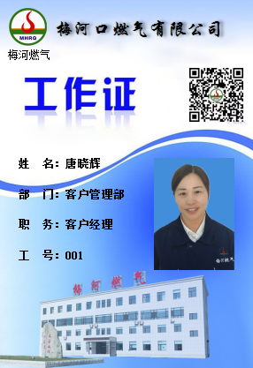
2 | 梅河口燃气有限公司 | 赵杰 | 女 | 220519197211080961 | 002 | 15643561670 | 居民客户经理 |  | 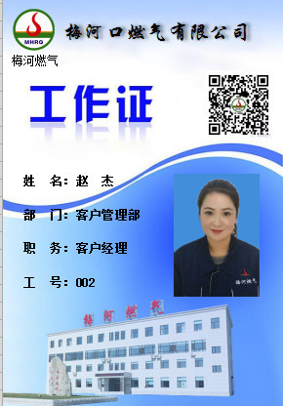
3 | 梅河口燃气有限公司 | 于娟 | 女 | 220581197805220368 | 003 | 13040377018 | 居民客户经理 |  | 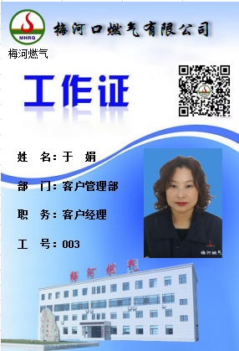
4 | 梅河口燃气有限公司 | 李慧 | 女 | 220284198809070026 | 004 | 15643561197 | 居民客户经理 |  | 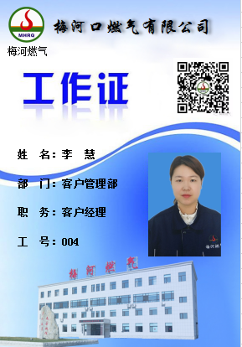
5 | 梅河口燃气有限公司 | 胡亚坤 | 女 | 220602198109211841 | 005 | 15643561751 | 居民客户经理 | 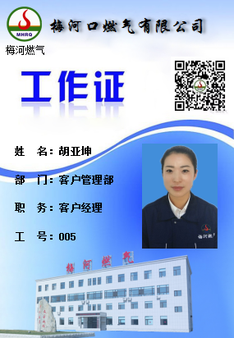
6 | 梅河口燃气有限公司 | 方志霞 | 女 | 220524197811071867 | 006 | 13144358058 | 居民客户经理 |  | 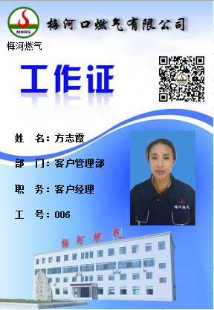
7 | 梅河口燃气有限公司 | 左秋颖 | 女 | 220381198707013641 | 007 | 15643561927 | 居民客户经理 |  | 
8 | 梅河口燃气有限公司 | 王楠楠 | 女 | 220581198701290366 | 009 | 15643561682 | 居民客户经理 |  | 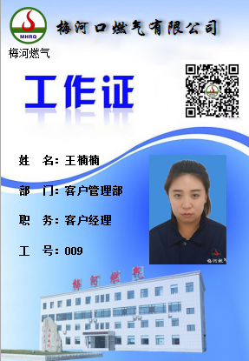
9 | 梅河口燃气有限公司 | 田庆利 | 女 | 220581198803230583 | 013 | 15500398711 | 卡表客户经理 |  | 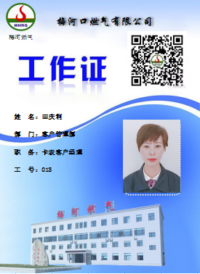
10 | 梅河口燃气有限公司 | 丛艳 | 女 | 229002197309100581 | 011 | 15643561200 | 非居民客户经理 |  | 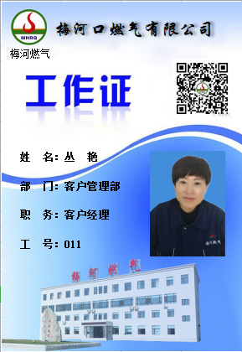
11 | 梅河口燃气有限公司 | 高淑丽 | 女 | 220182197803013124 | 012 | 15585691575 | 非居民客户经理 |  | 